Boot
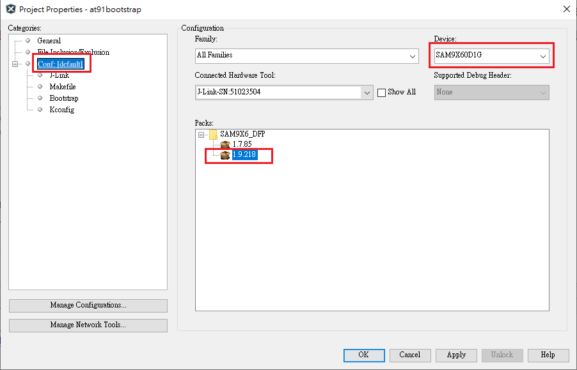

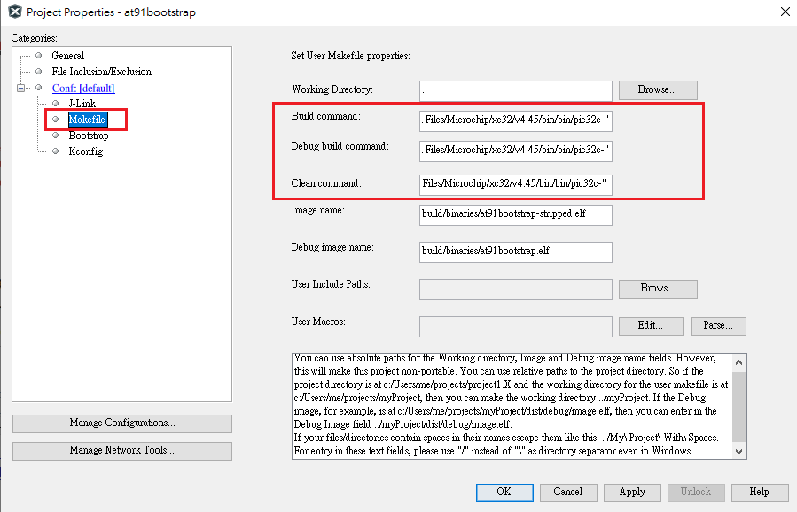





NAND_FLASH
-a lowlevel：這個參數指定了要使用的操作模式或級別。在這裡，lowlevel 表示 SAM-BA 工具應該以低層次的方式進行操作，這通常涉及直接控制硬件而不通過高層次的抽象層。
sam-ba -p j-link -b sam9x60-curiosity -a lowlevel

-a extram：這個參數指定了要使用的特定模式或操作類型。在這裡，extram 通常指的是額外的 RAM 或外部 RAM 的操作模式。具體來說，這個參數可能意味著 SAM-BA 工具需要進行一些與外部 RAM 相關的操作，例如初始化或配置外部 RAM 以便進行程序加載或數據存儲。
sam-ba -p j-link -b sam9x60-curiosity -a extram

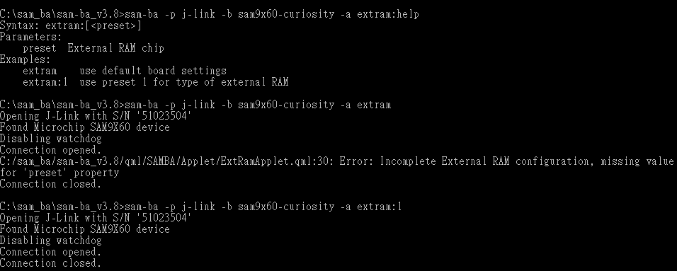

sam-ba -p j-link -b sam9x60-curiosity -a nandflash:1:8:0xc2605007

sam-ba -p j-link -b sam9x60-curiosity -a nandflash

sam-ba -p j-link -b sam9x60-curiosity -a nandflash -c erase
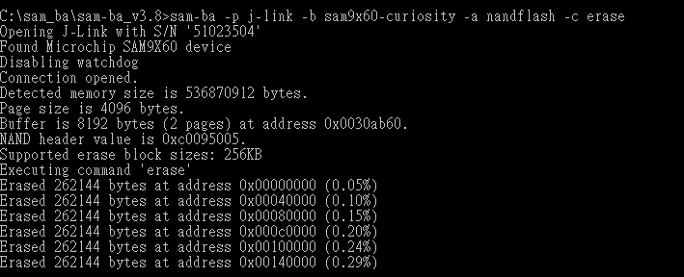

sam-ba -p j-link -b sam9x60-curiosity -a nandflash -c writeboot:boot.bin
sam-ba -p j-link -b sam9x60-curiosity -a nandflash -c writeboot:sam9x60_curiosity_nandflash_boot.bin

sam-ba -p j-link -b sam9x60-curiosity -a nandflash -c write:harmony.bin:0x40000

